产品结构
一、产品概要
基于智能网联汽车全生命周期产生的数据，规划了宝能汽车车联网大数据平台，旨在为车主提供在购车、用车、养车、换车场景中更智能化的服务、辅助车企在生产、销售、售后、运营传统业务中更好的决策，车联网大数据平台产品结构如下图所所示：

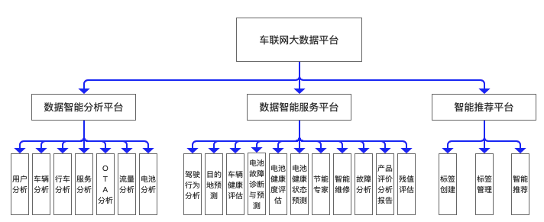

1、数据智能分析平台：负责分析和可视化业务数据，包括用户分析、车辆分析、行车分析、服务分析、OTA分析、流量分析、电池分析、智能驾驶分析，为企业经营管理提供多维度的数据分析，提升信息传递的效率，辅助决策。
2、数据智能服务平台：负责向车主提供数据智能服务，包括驾驶行为分析、目的地预测、车辆健康度评估、电池故障诊断与预测、电池健康度评估等，提升用户的满意度；
3、智能推荐：负责为app、车机等不同场景提供智能推荐服务，想用户所想，提升用户体验。

